Hoja1
 |  |  | lim inf | lim sup | fi | fr | F | Fr | fr% | xi | fi * xi | Desviacion | Asimetria | Curtosis | n | 30
 |  |  | 15 | 20 | 3 | 0.1000000000 | 3 | 0.1000000000 | 10 | 17.5 | 52.5 | 560.3333333 | -7657.888889 | 104657.8148
 |  |  | 20 | 25 | 3 | 0.1 | 6 | 0.2 | 10 | 22.5 | 67.5 | 225.3333333 | -1952.888889 | 16925.03704 |  | Datos
 |  |  | 25 | 30 | 7 | 0.2333333333 | 13 | 0.4333333333 | 23.33333333 | 27.5 | 192.5 | 94.11111111 | -345.0740741 | 1265.271605 |  | 19
 |  |  | 30 | 35 | 6 | 0.2 | 19 | 0.6333333333 | 20 | 32.5 | 195 | 10.66666667 | 14.22222222 | 18.96296296 |  | 19
 |  |  | 35 | 40 | 8 | 0.2666666667 | 27 | 0.9 | 26.66666667 | 37.5 | 300 | 320.8888889 | 2032.296296 | 12871.20988 |  | 19
 |  |  | 40 | 45 | 3 | 0.100 | 30 | 1.000 | 10 | 42.5 | 127.5 | 385.3333333 | 4367.111111 | 49493.92593 |  | 20
 |  |  |  |  | 30 | 1 |  |  | 100 |  |  |  |  |  |  | 21
 | Estos datos fueron hallados con R. | (Datos crudos sin agrupar) |  |  |  |  |  |  |  |  |  |  |  |  |  | 21
 | Desviacion No Agrupados | 7.503256 |  |  |  | Promedio | 31.16666667 |  |  |  |  |  |  |  |  | 25
 | Asimetria No agrupados | -0.110277 |  |  |  | Desviacion | 7.420072187 |  |  |  |  |  |  |  |  | 25
 | Curtosis No agrupados | 1.8443 |  |  |  | Asimetria | -0.2890215045 | Cola hacia la izquierda, x̄ <= mediana <= moda |  |  |  |  |  |  |  | 25
 |  |  |  |  |  | Curtosis | -0.9631325846 | Platicurtica | Los datos estan mas separados uno de otros |  |  | (Diferentes entre si) |  |  |  | 26
 |  |  |  |  |  | Varianza | 55.05747126 |  |  |  |  |  |  |  |  | 26
 |  |  |  |  |  | Rango | 24 | Dado que el rango es mayor a 10 (Convencion) se usan datos agrupados, ademas de que son numericos y continuos |  |  |  |  |  |  |  | 28
 |  |  |  |  |  |  |  |  |  |  |  |  |  |  |  | 29
 |  |  |  |  |  |  |  |  |  |  |  |  |  |  |  | 31
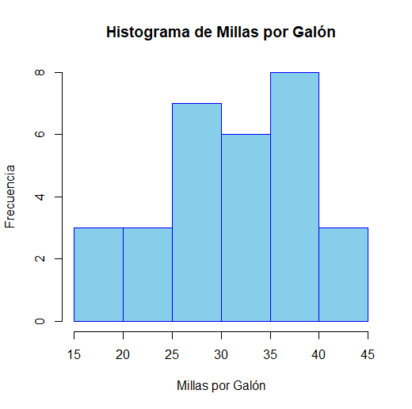
 |  |  |  |  |  |  |  |  |  |  |  |  |  |  |  | 31
 |  |  |  |  |  |  |  |  |  |  |  |  |  |  |  | 32
 |  |  |  |  |  |  |  |  |  |  |  |  |  |  |  | 32
 |  |  |  |  |  |  |  |  |  |  |  |  |  |  |  | 33
 |  |  |  |  |  |  |  |  |  |  |  |  |  |  |  | 34
 |  |  |  |  |  |  |  |  |  |  |  |  |  |  |  | 35
Respuestas al Punto 3 |  |  |  |  |  |  |  |  |  |  |  |  |  |  |  | 36
# Desarrollo Pregunta 3
A ) 7 personas recordaron 2 argumentos.
B ) 3 argumentos representa el 20%
C ) El 25% de las personas recordaron solo un argumento a favor de la compra del producto.
D ) 3 Personas recordaron 4 y 5 argumentos del producto.
E) Es poco común que una persona recuerde todos los argumentos de un anuncio, ya que la capacidad de retención del cerebro humano es limitada. La persona que logró recordarlos todos probablemente tenía un interés particular en el producto, prestó mucha atención al anuncio o posee una memoria excepcionalmente buena. Es un resultado atípico que no representa a la mayoría de los consumidores.
F) El hecho de que una persona no recordara ningún argumento es un resultado común y esperado en este tipo de estudios. Esto puede deberse a la falta de interés en el producto, distracciones durante el anuncio o que el anuncio en sí mismo no fue lo cientemente llamativo o interesante para la persona. Este resultado destaca la importancia de crear campañas publicitarias que sean atractivas y efectivas para la audiencia, de modo que la información se retenga.
-Ronald Martínez
 |  |  |  |  |  |  |  |  |  |  |  |  |  |  |  | 37
 |  |  |  |  |  |  |  |  |  |  |  |  |  |  |  | 37
 |  |  |  |  |  |  |  |  |  |  |  |  |  |  |  | 38
 |  |  |  |  |  |  |  |  |  |  |  |  |  |  |  | 38
 |  |  |  |  |  |  |  |  |  |  |  |  |  |  |  | 38
 |  |  |  |  |  |  |  |  |  |  |  |  |  |  |  | 38
 |  |  |  |  |  |  |  |  |  |  |  |  |  |  |  | 41
 |  |  |  |  |  |  |  |  |  |  |  |  |  |  |  | 43
 |  |  |  |  |  |  |  |  |  |  |  |  |  |  |  | 43
 |  |  |  |  |  |  |  |  |  |  |  |  |  |  |  | 30

